Sheet1
宠物装备强化、宝石镶嵌评审流程
 | 准备阶段
 |  | 首先请大家去svn://192.168.199.122/gd/产品原型设计/COMS 获得资源 |  |  |  | （记得更新至最新版）

 |  | 原型使用方法
 |  |  | windows玩家
 |  |  |  | 将上述文件夹更新至最新版本
 |  |  |  | 点击 | 运行原型工具



 |  |  |  | 点击PC预览，即可在浏览器中查看原型

 |  |  | mac玩家
 |  |  |  | 点击 | 运行浏览器

 |  |  |  | 即可在浏览器中查看原型

 | 体验阶段
 |  | 1. 进入原型后，从主界面进入商店界面
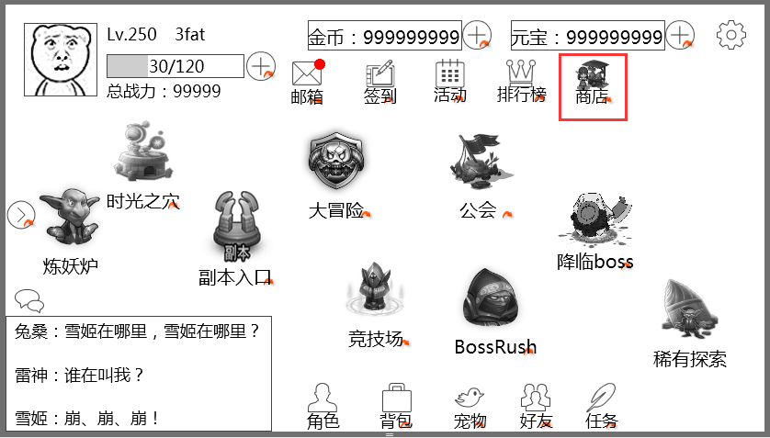

 |  |  |  |  |  |  | 商店在此

 |  | 2. 先在普通商店界面体验购买流程
 |  |  | 买第一行第一个商品：宠物魂魄
 |  |  | 买第一行第二个商品：宠物魂魄
 |  |  | 买第一行第三个商品：宠物魂魄——金币不足，体验钻石兑换金币流程
 |  |  | 买第二行第一个商品：宠物装备——金币不足且钻石兑换金币次数已用完，指引查看月卡

 |  | 3. 体验购买月卡的流程
 |  |  | 月卡购买的按钮是图片，有点隐蔽。。。在图里。。。好好找~

 |  | 4. 切回“普通”商店，体验刷新功能
 |  |  | 次数上非真实限制，只是体验操作

 |  | 5. 切到“公会”商店，体验公会商店购买流程
 |  |  | 买第一行第一个商品
 |  |  | 买第二行第一个商品——体验公会币不足，不能购买的提示

 |  | 6. 切到“商城”，体验商城充值钻石流程
 |  |  | 买第一行第一个商品（有首冲奖励）——体验手机有钱的情况
 |  |  | 买第一行第二个商品（有首冲奖励）——体验手机没钱的情况
 |  |  | 再次买第一行第二个商品（没有首冲奖励）

